Sheet1
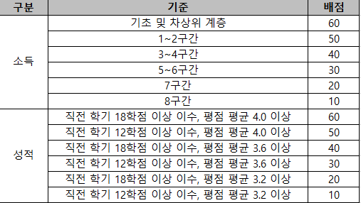
2026학년도 2학기 순장학회 장학생 추천 서식

학과(부) | 학번 | 성명 | 직전학기 학업성적 |  | 등록학기 (`26.2 기준) | 소득분위 (`26.2 기준) | 비고
 |  |  | 평점평균 | 이수학점
 |  |  |  |  |  |  | 26-2기준 3학년 2학기 이하 학부 재학생

